Forside
ALS Denmark

 | Analyse ID- og emballageoversigt
 | Gældende for 2024

 | Region Midtjylland
 | Region Nordjylland
 | Region Sjælland
 | Region Syddanmark
 | Region Hovedstaden
 | Version 1

 | * Pakker markeret "Tillægspris" er ikke omfattet af rammeaftalen

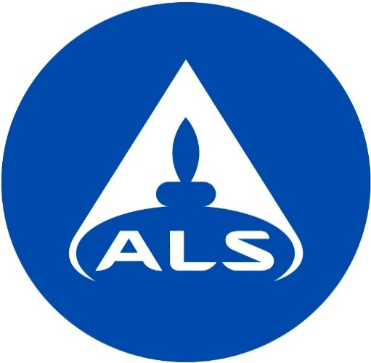

ALS Denmark A/S
Bakkegårdsvej 406 A
3050 Humlebæk
Tlf. 4925 0770
www.alsglobal.dk

